Feuil1
Parametres Adafruit_SSD1306 et Adafruit_GFX pour écran OLED 0.91.
FONCTIONS
display.begin(...) | Initialise l'écran. Adresse souvent 0x3C.
display.clearDisplay() | Efface l'écran (met tout en noir).
display.display() | Met à jour l’écran après modifications (obligatoire).
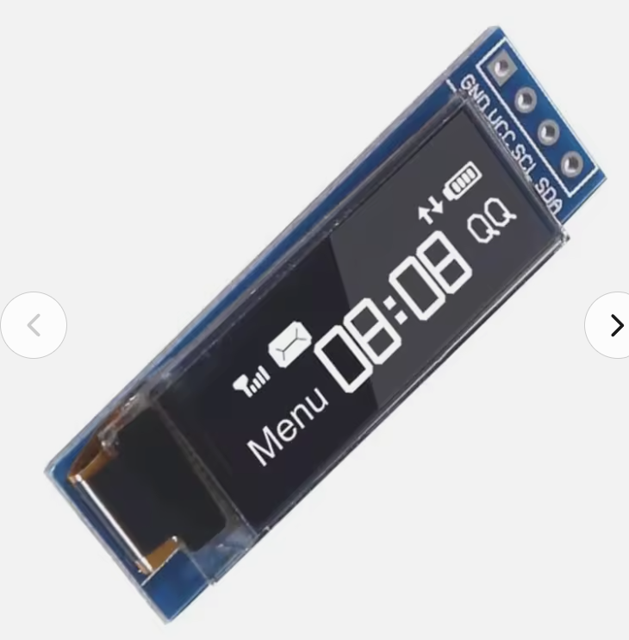
invertDisplay(true/false) | Inverser couleurs (utile pour un effet).
dim(true/false) | Réduit la luminosité (si supporté).
ssd1306_command(cmd) | Envoie une commande brute (rarement utilisé).
TEXTE
setTextSize(n) | 1, 2, etc. | Taille du texte.
setTextColor(color) | SSD1306_WHITE | Couleur (blanc uniquement sur OLED monochrome).
setCursor(x, y) | x : 0–127, y : 0–31 | Position en pixels.
println("texte") | Chaîne de caractères | Affiche du texte avec retour à la ligne.
print("texte") | Chaîne de caractères | Affiche du texte sans retour à la ligne.
FORMES GEOMETRIQUES
drawPixel(x, y, color) | Coordonnées, couleur | Affiche 1 pixel.
drawLine(x0,y0,x1,y1, color) | Coordonnées, couleur | Trace une ligne.
drawRect(x,y,w,h, color) | Coordonnées, largeur, hauteur | Rectangle vide.
fillRect(x,y,w,h, color) | Coordonnées, largeur, hauteur | Rectangle rempli.
drawCircle(x,y,r, color) | Centre, rayon | Cercle vide.
fillCircle(x,y,r, color) | Centre, rayon | Cercle rempli.
drawTriangle(x1,y1,x2,y2,x3,y3, color) | Coordonnées des 3 sommets | Triangle vide.
fillTriangle(...) | Coordonnées des 3 sommets | Triangle rempli.

